关系图
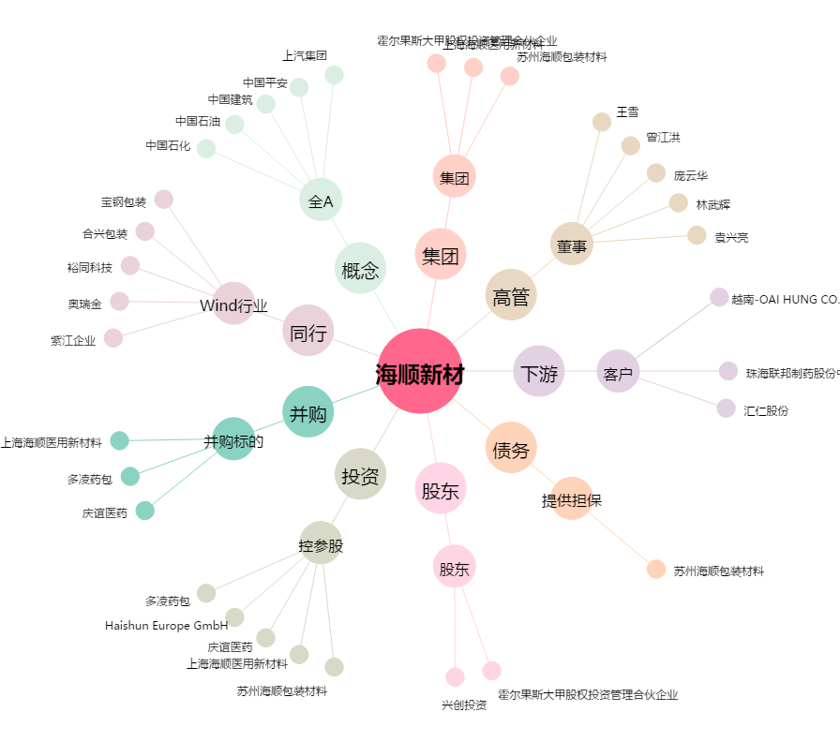
海顺新材[300501.SZ] - 关系概览图

